Detalhamento_Avarias
Detalhamento da Cobrança

Cliente | xxxx
Contrato: | xxxx

Placa: | TCU4D24 |  | VALOR TOTAL
Modelo: | T-CROSS HIGHLINE 1.4 250 TSI 16V TOTAL FLEX 4P C/AR - AUTOMÁTICO |  | R$880.00
Cor: | CINZA ASCOT COM TETO PRETO NINJA

1 | Pintura para-choque dianteiro | Valor | R$320.00
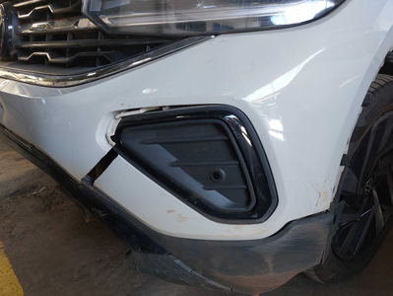

2 | AGENTE_IA-avaria - Emblema traseiro faltando (reposição) | Valor | R$0.00
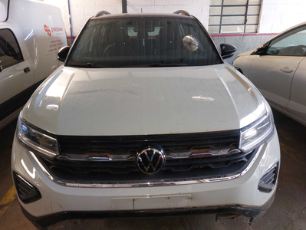

3 | Recuperação e pintura capô |  | R$420.00
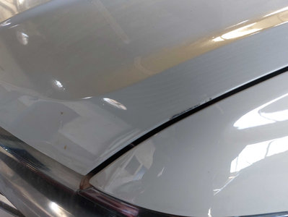

4 | Mão de obra troca do para-lama dianteiro direito |  | R$140.00
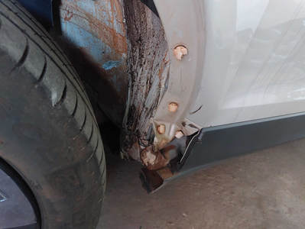

5 | CHECKLIST - Avaria reportada na peça 'porta_dianteira_direita' (REVISAR) |  | R$0.00
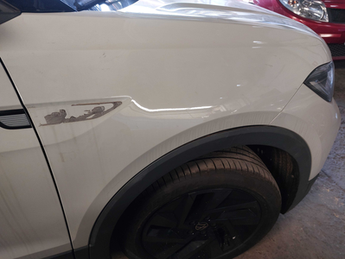

6 | CHECKLIST - Avaria reportada na peça 'porta_traseira_direita' (REVISAR) |  | R$0.00
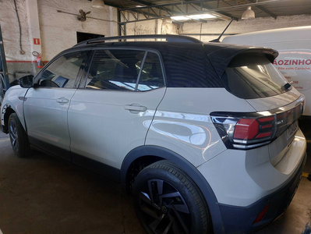

7 | CHECKLIST - Avaria reportada na peça 'roda_traseira_direita' (REVISAR) |  | R$0.00
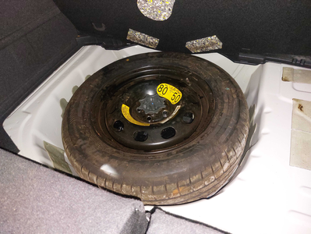

8 | PEÇA (cotação manual): emblema traseiro — Item faltante detectado visualmente; revisar cobrança e cotar peça se aplicável. |  | R$0.00

